Sheet1
Scene No. | 1
Quest Title | 探险家雷欧
Quest Log | 打败方舟花园的黄猫费耶
Map No. | 22
 | 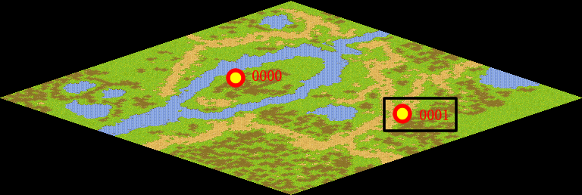
NPC No. | 1
Condition
Dialog | 这背后一定是有人策划操纵的，具体情况你要去郊外草地询问一下魔力使白，不过这之前我要先考考你的能力，你先打败方舟花园邪恶宠物中的BOSS黄猫费耶再来找我吧。
Select | 1：接受，2：不接受
Result | 1 : Scene 0002, 2 : 关闭对话框

NPC No. | 0
Condition
Dialog | 雷欧是优秀的探险家,一身探险装，应该很好找。
Select | 1：确定
Result | 1：关闭对话框

ScriptFile | Qlog-0204-001.scr
 | Q0001-0204-001.scr
 | Q0000-0204-001.scr

